bestellijst vaderdagactie 2023
Vaderdagactie 2023 PLU-commissie

Vaderdagactie voor het goede doel!

Dit jaar organiseert onze PLUcommissie een heuse vaderdagactie, met twee actieproducten. Bestel snel want op=op!

WAT?

• | Warmgerookte verse zalmzijde | 1 kilo vacuum verpakte zalm voor € 24,95

• | Gezonde shopper | tas boordevol groente en fruit voor € 6,95
 | inhoud: 5 grote paprika’s, 1 kilo tomaten, 3 grote komkommers, 2 x 500 gram witlof (verpakt), 1 grote kropsla/ijsbergsla, 2 kilo fruit appels/peren

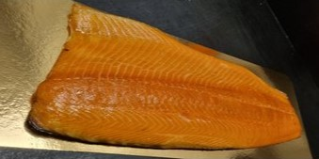
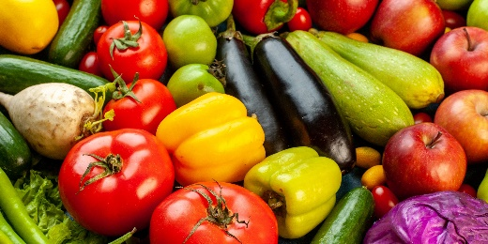

HOE?

• | Vul deze bestellijst in, deze is ook online te vinden op www.cgk-kampen.nl.
• | Lever uw bestelling uiterlijk 13 juni in. Dat kan via de bekende groene bussen in de kerk. Óf door te mailen naar de hieronder vermelde emailadressen.

• | Telefonisch bestellen kan ook, zie contactgegevens hieronder.
• | Haal uw bestelling op zaterdag 17 juni tussen 10.00 en 12.00 uur op in de kerk. Bezorging in overleg.
• | Bij ophalen / bezorging contant afrekenen of betalen via een tikkie.

BESTELLING

 |  | aantal | prijs | stuk | totaal
 | Warmgerookte verse zalmzijde |  | 24.95 | € -
 | Gezonde shopper |  | 6.95 | € -
 | TOTAAL |  |  | € -

 | naam
 | adres
 | woonplaats
 | telefoonnummer
 | emailadres

VRAGEN? OPMERKINGEN?

• | Piet Voerman | T 06-37136716 of 038-3318203 | E pietvoerman@hotmail.com
• | Alice Fuite | T 06-28584065 | E alicefuite@gmail.com

